Gráfico 1.8.2.8
CES. Informe de Situación Económica y Social de Castilla y León en 2022

Gráfico 1.8.2-8
Grado de ejecución de ingresos de los ayuntamientos de Castilla y León, 2014-2021
(sobre presupuesto definitivo)
(porcentaje)
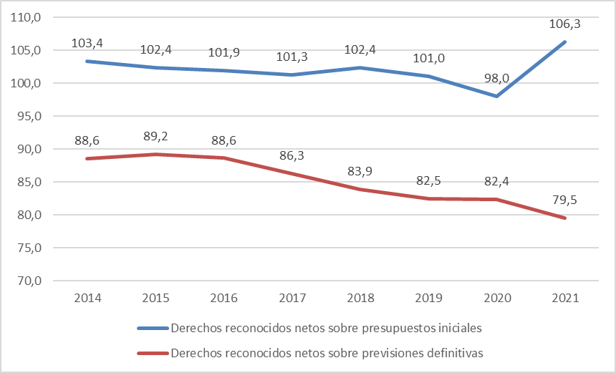

Fuente: Elaboración propia con datos del Ministerio de Hacienda y Función Pública.

Hoja2
Ingresos | Presupuesto | Previsión | Derechos
 | Inicial | Definitiva | Reconocidos
 |  |  | Netos
2010 | 2,993,809 | 3,741,838 | 2,833,638
2011 | 2,658,405 | 3,183,967 | 2,392,481
2012 | 2,407,218 | 2,813,728 | 2,542,189
2013 | 2,251,494 | 2,500,421 | 2,272,109
2014 | 2,262,739 | 2,640,789 | 2,338,900
2015 | 2,283,051 | 2,620,837 | 2,337,248
2016 | 2,319,746 | 2,666,994 | 2,363,332
2017 | 2,369,640 | 2,781,031 | 2,400,500
2018 | 2,439,138 | 2,976,756 | 2,496,804
 | Presupuesto inicial | Previsión definitiva | Derechos reconocidos netos sobre presupuestos iniciales | Derechos reconocidos netos sobre previsiones definitivas
2012 | 2407218.0642 | 2813727.7771 | 105.60693295 | 90.349506715
2013 | 2251494.1322 | 2500420.5554 | 100.91560479 | 90.869070622
2014 | 2262738.7115 | 2640789.018 | 103.36587881 | 88.568217243
2015 | 2283050.7482 | 2620836.6243 | 102.37391589 | 89.179479213
2016 | 2319746.3497 | 2666994.4707 | 101.87890467 | 88.614063438
2017 | 2369640.4414 | 2781030.5093 | 101.30228033 | 86.31691723
2018 | 2439137.6538 | 2976756.1095 | 102.36421041 | 83.876673404
2019 | 2471448.4784 | 3025287.4726 | 101.01238322 | 82.520059026
2019 | 2,471,448 | 3,025,287 | 2,496,469
2020 | 2,522,810 | 3,001,350 | 2,471,826

 | Presupuesto inicial | Previsión definitiva | Derechos reconocidos netos sobre presupuestos iniciales | Derechos reconocidos netos sobre previsiones definitivas
2013 | 2,251,494 | 2,500,421 | 100.9 | 90.9
2014 | 2,262,739 | 2,640,789 | 103.4 | 88.6
2015 | 2,283,051 | 2,620,837 | 102.4 | 89.2
2016 | 2,319,746 | 2,666,994 | 101.9 | 88.6
2017 | 2,369,640 | 2,781,031 | 101.3 | 86.3
2018 | 2,439,138 | 2,976,756 | 102.4 | 83.9
2019 | 2,471,448 | 3,025,287 | 101.0 | 82.5
2020 | 2,522,810 | 3,001,350 | 98.0 | 82.4

 | Derechos reconocidos netos sobre presupuestos iniciales | Derechos reconocidos netos sobre previsiones definitivas
2013 | 100.9 | 90.9
2014 | 103.4 | 88.6
2015 | 102.4 | 89.2
2016 | 101.9 | 88.6
2017 | 101.3 | 86.3
2018 | 102.4 | 83.9
2019 | 101.0 | 82.5
2020 | 98.0 | 82.4
2021 | 106.3 | 79.5

Cap. | Ingresos |  | Presupuesto | Previsión | Derechos
 |  |  | Inicial | Definitiva | Reconocidos
 |  |  |  |  | Netos

1 | Impuestos directos |  | 986411.89612 | 984815.16821 | 998691.03868
2 | Impuestos indirectos |  | 78056.93358 | 78416.29894 | 78903.91355
3 | Tasas, precios públicos y otros ingresos |  | 437107.17018 | 441905.1235 | 423724.30326
4 | Transferencias corrientes |  | 712068.39422 | 789710.59791 | 787862.32251
5 | Ingresos patrimoniales |  | 100295.12873 | 103621.64673 | 98687.70839
 | Operaciones Corrientes |  | 2313939.5228 | 2398468.8353 | 2387869.2864
6 | Enajenación de inversiones reales |  | 29344.18889 | 31917.65703 | 18933.12153
7 | Transferencias de capital |  | 167395.79267 | 272579.62661 | 193551.74418
 | Operaciones de Capital |  | 196739.98156 | 304497.28364 | 212484.86571
 | Operaciones no Financieras |  | 2510679.5044 | 2702966.1189 | 2600354.1521
8 | Activos financieros |  | 3271.963 | 576916.32029 | 1734.69853
9 | Pasivos financieros |  | 115507.57602 | 235788.93974 | 193001.56556
 | Operaciones Financieras |  | 118779.53902 | 812705.26003 | 194736.26409

 | Total ingresos |  | 2629459.0434 | 3515671.379 | 2795090.4162

Cap. | Gastos |  | Presupuesto | Créditos | Obligaciones
 |  |  | Inicial | Definivos | Reconocidas
 |  |  |  |  | Netas

1 | Gastos de personal |  | 918205.24907 | 994409.90657 | 908206.94959
2 | Gastos corrientes en bienes y servicios |  | 937619.82911 | 1007153.9971 | 835176.63654
3 | Gastos financieros |  | 10417.24681 | 12343.88873 | 9099.58339
4 | Transferencias corrientes |  | 189589.89056 | 236444.91502 | 194339.64718
5 | Fondo de contingencia |  | 7793.81526 | 3698.19441 | 0
 | Operaciones Corrientes |  | 2063626.0308 | 2254050.9018 | 1946822.8167
6 | Inversiones reales |  | 450356.16004 | 994105.69282 | 452841.66705
7 | Transferencias de capital |  | 32369.98808 | 59295.1367 | 26463.44809
 | Operaciones de Capital |  | 482726.14812 | 1053400.8295 | 479305.11514
 | Operaciones no Financieras |  | 2546352.1789 | 3307451.7313 | 2426127.9318
8 | Activos financieros |  | 3720.30717 | 9797.83505 | 7468.45678
9 | Pasivos financieros |  | 72889.38984 | 193489.46758 | 190295.11391
 | Operaciones Financieras |  | 76609.69701 | 203287.30263 | 197763.57069

 | Total gastos |  | 2622961.8759 | 3510739.0339 | 2623891.5025
 |  |  | 1.0629906646 | 0.79503745228

 |  |  | 106.30 | 79.50

